Timeline
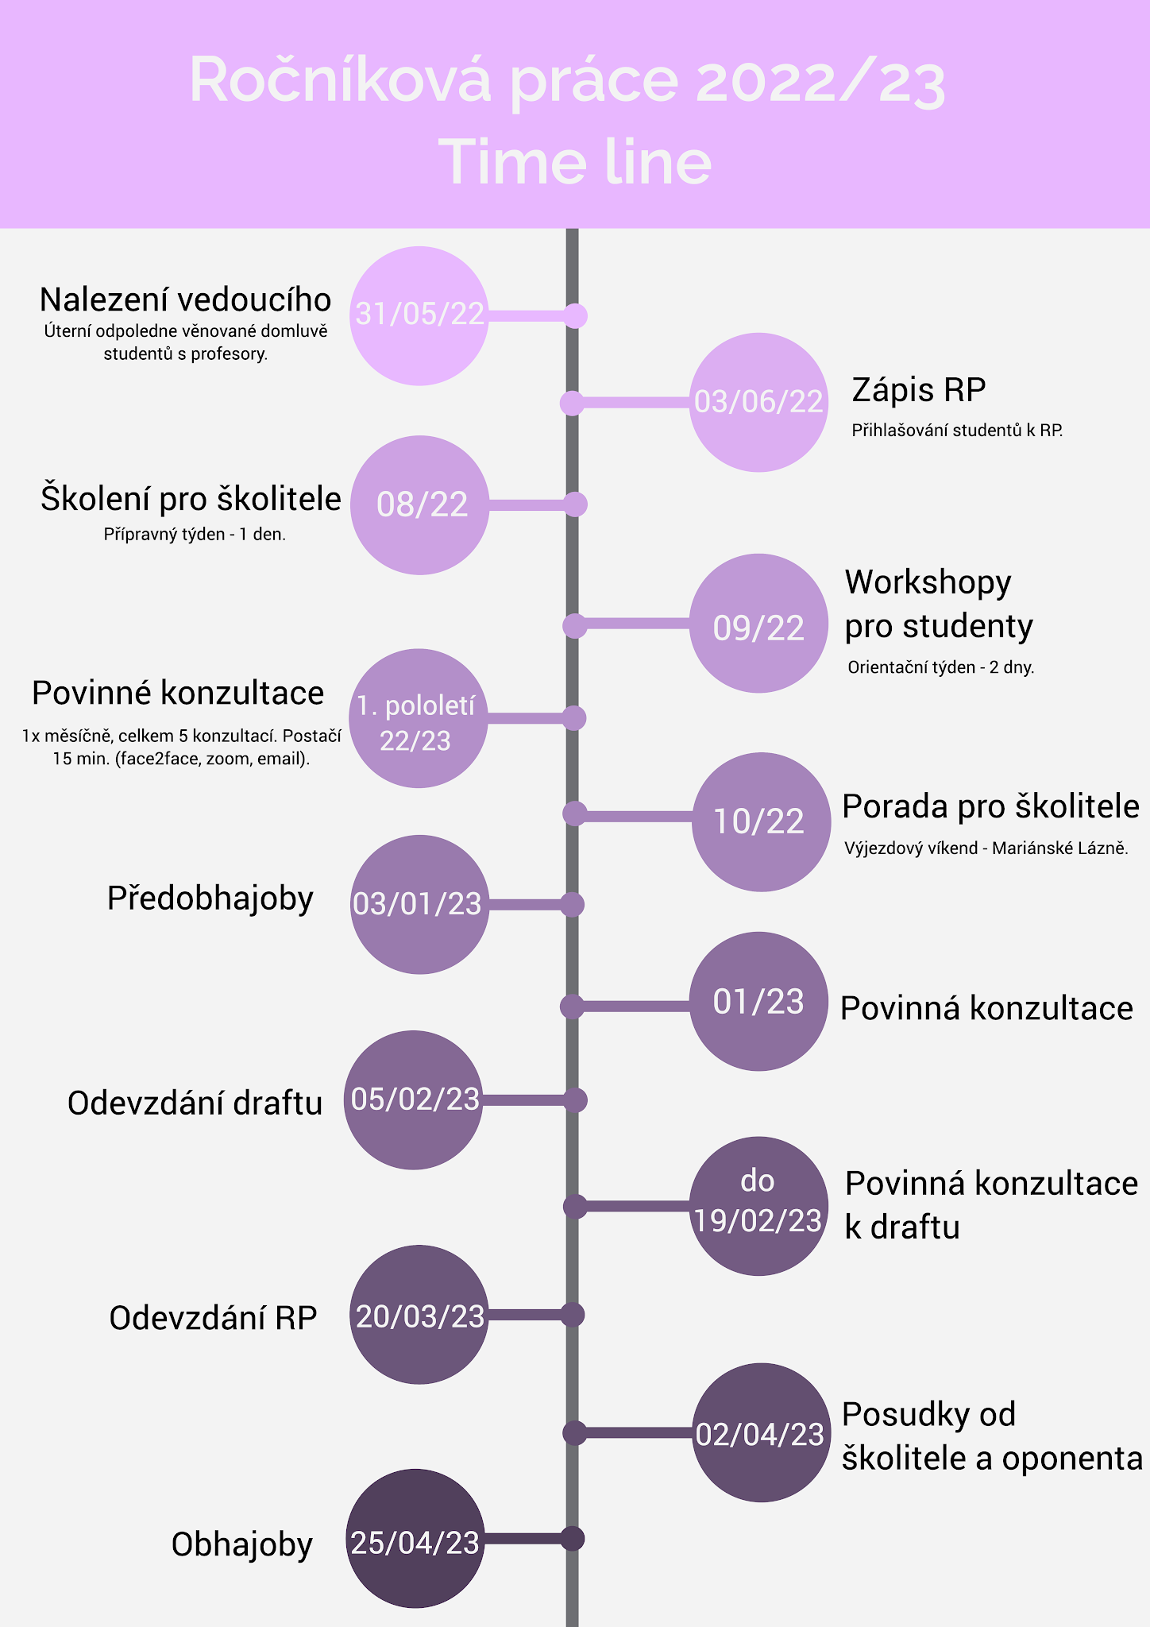
Náhradní termíny:

- odovzdanie draftu školiteľovi: 10.3. do 23:59 školitelovi emailem v pdf
- písomná spätná väzba k draftu od školiteľa: 24.3.
- povinná konzultácia k draftu: do 31.3.
- odovzdanie RP: 17.4., formu odovzdania upresníme
- posudky k RP od školiteľa a oponenta: 7.5.
- obhajoby RP: 16.5.

